記入シートフォーマット
掲載イメージ（コンサート）
カルチャーにいがた （新潟イベント情報）
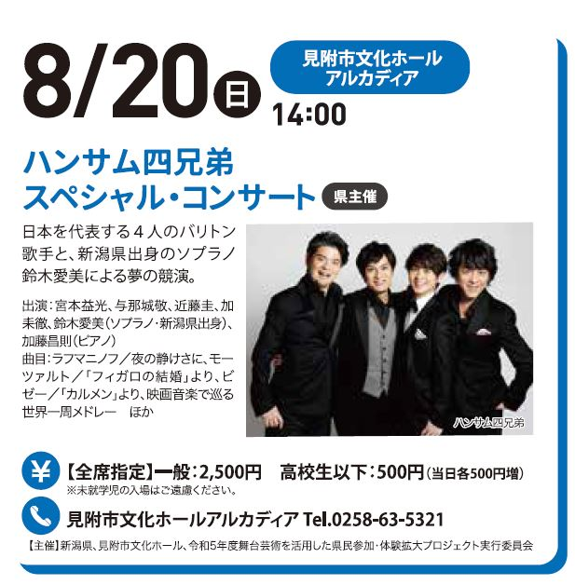
分 野 |  | 託児室や 保育ルームの設置 | 県民文化活動 推進事業
サブタイトル
公演（企画展） タイトル
日 付
時 間
会 場
掲載イメージ（美術館）
入館（券売） 最終時間 |  |  |  |  | 美術館 博物館 科学館 記念館 のみ記載
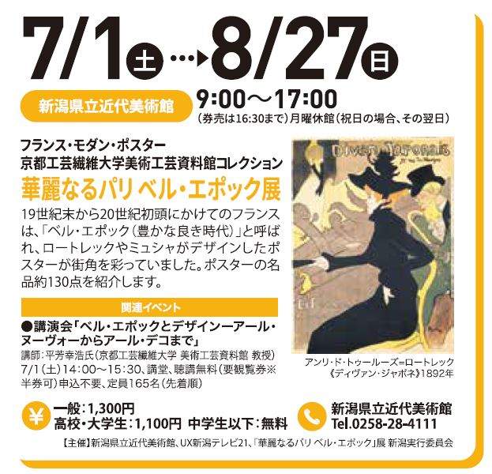
休館日
【公演（企画展）の内容】※100字以内 |  |  |  |  | 文字数
 |  |  |  |  | 0

特記事項 （出演者・プログラム等） ※コンサート等のみ 出演者・曲目の表記が必要な場合に記載してください。

料金

入場者制限 （年齢制限等）
関連イベント
主 催
お問合せ
●写真をデータでお送りください。（スペースの都合上、メインビジュアル1点または出演者１～３点程度でお願いします）
クレジット キャプション
トリミングの可否
● 上記項目をご記入いただき、原則メールにてご送付ください。写真も併せてご送付願います。
尚、スペースの都合により、情報の割愛・変更などを行わせて頂く場合がございます。予めご了承ください。
ご担当者名 |  | TEL
E-mail |  | FAX
●掲載誌ご郵送をご希望の方は下記をご記入ください。
郵送希望 |  | 部数 |  | 部
郵便番号 |  | ご住所
団体名・施設名 |  | 担当者名

お問合せ・提出先（記入シート・写真）／カルチャーにいがた編集室（関東朝日広告社新潟支店内）
Mail | kanto-niigata@asakonet.co.jp
TEL | 025-288-1953 (平日10時～17時）

